ASUM-DM
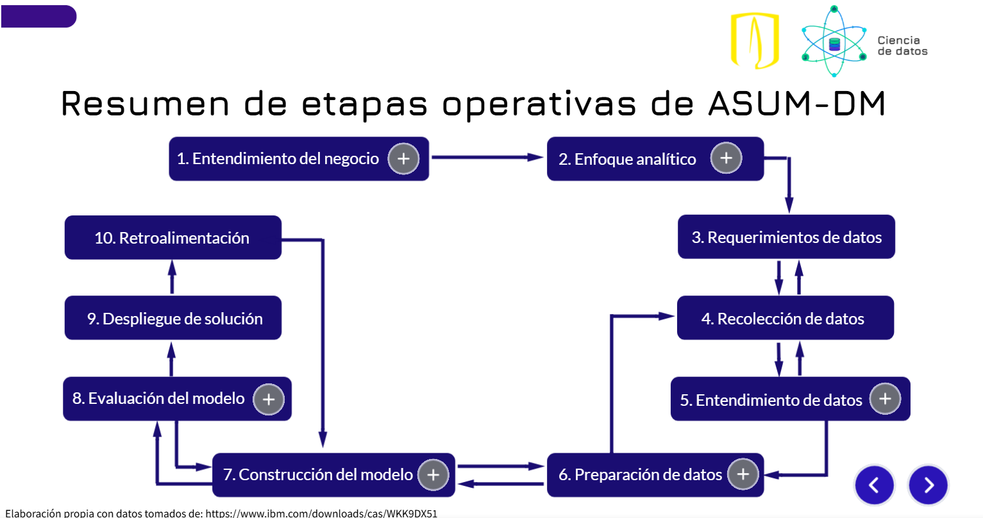

Fase ASUM-DM | Semana | Actividades principales | Entregables
1. Análisis del negocio | Semana 1 | • Reunión con líder de proceso • Definición del problema de negocio al que impacta y el de analítics • Identificación riesgos y objetivos • Definición de alcance y usuarios | • Documento de carta de proyecto • Planteamiento del problema • Objetivos del proyecto
2. Comprensión de los datos | Semana 2 y 3 | • Identificación de fuentes de datos • Revisión de calidad, estructura y disponibilidad • Análisis exploratorio inicial • Identificación de brechas de información | • Inventario de fuentes • Diccionario preliminar de datos • Hallazgos de calidad
3. Preparación de los datos | Semana 4 y 5 | • Limpieza y transformación de datos • Definición de reglas de negocio • Construcción del modelo de datos • Validación con el área usuaria | • Dataset limpio • Modelo de datos validado • Diseño ETL
4. Modelado / Desarrollo analítico | Semana 6 | • Definición de KPIs • Diseño de visualizaciones • Construcción del dashboard (MVP • Configuración de filtros y vistas | • Dashboard funcional (versión inicial) • Documento de KPIs y metricas adicionales en el visualizador
5. Evaluación | Semana 7 | • Validación funcional con usuarios • Comparación vs necesidades del negocio • Ajustes de visualización y métricas • Pruebas de usabilidad | • Dashboard ajustado • Acta de validación
6. Despliegue | Semana 8 | • Publicación del visualizador • Documentación técnica y funcional • Socialización con usuarios clave | • Visualizador publicado • Manual de usuario

